상품제안서
MBTI로 알아보는 성격유형 탁상캘린더 | 상품코드: S43397

 |  |  |  |  |  |  | 02-713-8555 | www.synergygift.co.kr
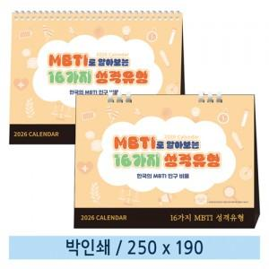

【상세/제작정보】 | <p><span style="font-size: 14pt;">※ 박인쇄 양면인쇄 디자인이 다를 경우 판비 발생되니다.</span></p>

【인쇄/포장옵션】 | 금박, 은박 / 종이봉투 동봉

【공급단가】 | 수량 | 100~ | 300~ | 500~ | 1,000~ | 5,000~
*VAT별도 | 스프링 | 1,320원 | 1,210원 | 1,140원 | 1,100원 | 965원
 | 종이링 | 2,050원 | 1,910원 | 1,830원 | 1,780원 | 1,590원

【상품 URL】 | https://www.synergygift.co.kr:443/src/goods_detail.php?gdno=43397

